信用交易
融资融券市场交易数据统计(2023-07-17)

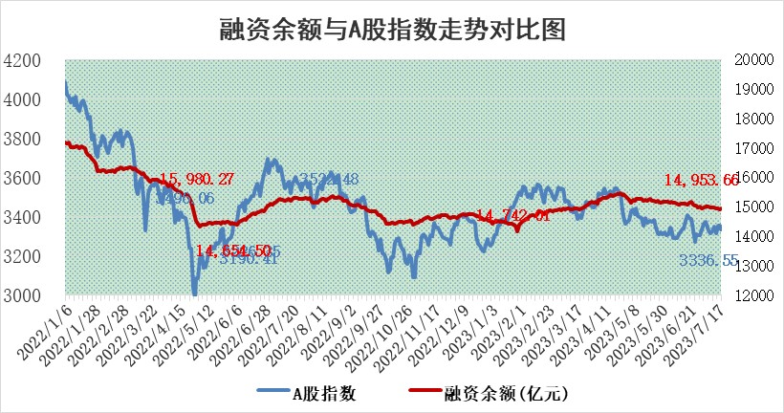
标的证券 | 融资融券余额（亿元） | 融资余额（亿元） | 融券余额（亿元） | 融资买入额（亿元） | 融资融券规模变化（亿元） | 融资余额增幅(‰) | 融券余额增幅(%)
统计数据 | 15,893.24 | 14,953.66 | 937.46 | 567.67 | 12.28 | 1.48 | -1.05

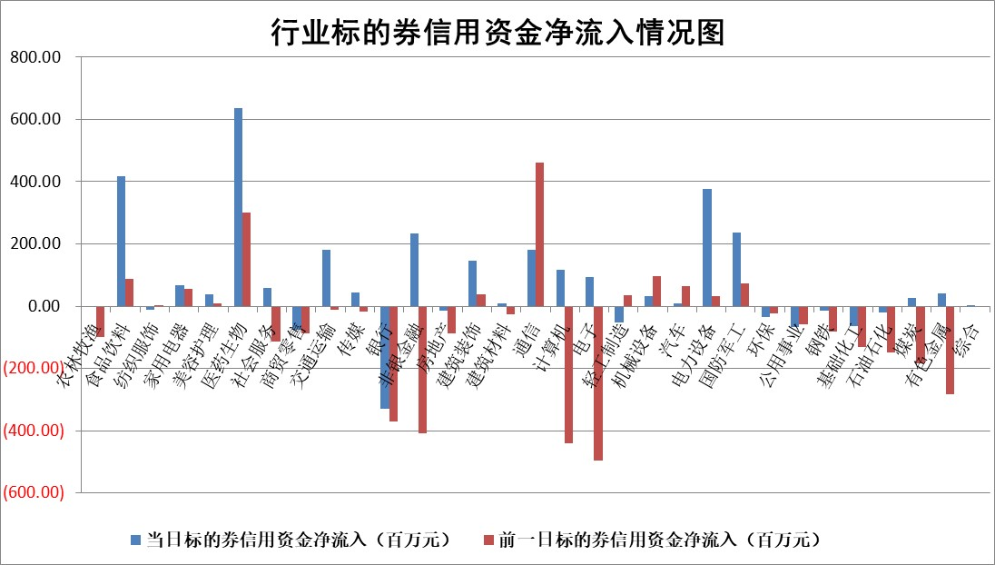

 |  |  |  |  |  |  |  | 2

标的基金代码 | 标的基金简称 | 融资余额/市值(%) | 融资余额增幅(%) | 融资买入额/成交金额(%) | （融资余额净增额-融券余额净增额）/市值(‱) | 融券余额降幅(%) | ABS[（融资余额净增额-融券余额净增额）/市值净增额-1](%)
159902 | 华夏中小板ETF | 0.00 | 0.00 | 0.00 | 0.00 | 0.00 | 100.00
159915 | 易方达创业板ETF | 2.21 | 0.48 | 526.78 | 0.93 | -2.55 | 101.17
159919 | 嘉实沪深300ETF | 4.36 | 0.26 | 5.33 | 3.15 | 33.04 | 104.85
159920 | 华夏恒生ETF | 69.66 | -0.05 | 1.71 | -3.24 | 1.36 | 96.96
159922 | 嘉实中证500ETF | 0.62 | -0.81 | 34.19 | 2.13 | 0.63 | 109.48
159925 | 南方沪深300ETF | 0.04 | 0.00 | 0.00 | 0.00 | 0.00 | 100.00
159928 | 消费ETF | 0.83 | 0.33 | 6.05 | -3.27 | -30.96 | 89.72
159934 | 易方达黄金ETF | 347.28 | 0.05 | 22.14 | 17.02 | 0.00 | 56.38
159939 | 全指信息技术ETF | 0.57 | 7.03 | 67.31 | -5.75 | -327.94 | 65.23
159940 | 全指金融地产ETF | 0.11 | -2.96 | 0.03 | -0.34 | 0.00 | 96.87
159995 | 半导体芯片ETF | 2.15 | 0.50 | 101.54 | 1.08 | 0.09 | 101.16
159997 | 天弘中证电子ETF | 1.52 | 0.70 | 1.84 | 1.16 | 0.59 | 101.96
159998 | 天弘中证计算机主题ETF | 1.38 | 23.47 | 0.40 | 23.30 | -5.16 | 100.00
510050 | 华夏上证50ETF | 9.71 | 0.09 | 172.89 | 1.74 | 5.78 | 100.68
510180 | 华安上证180ETF | 0.48 | -0.09 | 1.72 | 0.36 | 36.93 | 100.59
510880 | 华泰柏瑞红利ETF | 0.33 | 6.60 | 7.46 | 2.41 | 12.78 | 104.01
510900 | 易方达恒生H股ETF | 94.94 | 0.09 | 5.01 | 8.86 | 0.00 | 107.13
511010 | 5年期国债ETF | 12.53 | 4.90 | 1.96 | 58.54 | 0.00 | 738.90
511380 | 可转债及可交换债券ETF | 7.49 | -2.94 | 4.87 | -22.67 | 0.00 | 497.01
512000 | 全指证券ETF | 6.37 | 0.11 | 22.79 | 0.33 | -1.07 | 100.51
512010 | 沪深300医药卫生ETF | 4.17 | 1.91 | 89.39 | 7.42 | -3.27 | 110.30
512070 | 沪深300非银ETF | 1.82 | 2.09 | 161.97 | 4.12 | 4.26 | 103.78
512400 | 南方中证申万有色金属ETF | 1.53 | 3.13 | 0.52 | 6.81 | 14.74 | 102.47
512580 | 广发中证环保产业ETF | 0.96 | 2.53 | 0.16 | 2.42 | 0.81 | 102.96
512660 | 国泰中证军工ETF | 2.38 | -1.13 | 9.12 | -2.20 | 1.31 | 95.36
512800 | 华宝中证银行ETF | 14.22 | -0.09 | 2.69 | 0.02 | 5.90 | 100.03
512980 | 广发中证传媒ETF | 0.70 | -1.11 | 435.59 | 0.39 | 8.25 | 100.12
515030 | 华夏中证新能源汽车ETF | 2.25 | 0.53 | 10.63 | -3.14 | -9.43 | 97.41
515050 | 华夏中证5G通信主题ETF | 0.91 | 1.07 | 14.79 | 0.77 | -1.21 | 106.97
515070 | 华夏中证人工智能ETF | 1.87 | -12.07 | 5.70 | -25.70 | 0.00 | 86.76
标的股票比较指标 |  | 融资余额/流通A股市值(%) | 融资余额增幅(%) | 融资买入额/成交金额(%) | （融资余额净增额-融券余额净增额）/流通A股市值(‱) | 融券余额降幅(%) | ABS[（融资余额净增额-融券余额净增额）/流通A股市值净增额-1](%)
前十名标的个股 |  | 仁东控股 | 唯捷创芯 | 唯捷创芯 | 江波龙 | 秋田微 | 冠中生态
 |  | 莱茵生物 | 华秦科技 | 民生银行 | 百胜智能 | 浙江恒威 | 生意宝
 |  | 大立科技 | 中新赛克 | 泰达股份 | 英力股份 | 福立旺 | 江南奕帆
 |  | 数码视讯 | 浩瀚深度 | 海目星 | 创益通 | 三角轮胎 | 超图软件
 |  | 全柴动力 | 英力股份 | 辽宁成大 | 生意宝 | 铜峰电子 | 爱威科技
 |  | 晨鸣纸业 | 华锐精密 | 英力股份 | 华是科技 | 恒泰艾普 | 汇创达
 |  | 海兰信 | 森赫股份 | 华锐精密 | 骏成科技 | 安联锐视 | 磁谷科技
 |  | 万得凯 | 长虹美菱 | 华秦科技 | 望变电气 | 华东重机 | 江波龙
 |  | 司尔特 | 华是科技 | 呈和科技 | 唯捷创芯 | 风神股份 | 狄耐克
 |  | 亚通股份 | 森鹰窗业 | 城投控股 | 商络电子 | 岱勒新材 | 玉龙股份
后十名标的个股 |  | 天沃科技 | 远信工业 | 仁东控股 | 远信工业 | 皇氏集团 | 零点有数
 |  | 金圆股份 | 三维天地 | 天沃科技 | 万胜智能 | 摩恩电气 | 华脉科技
 |  | 哈工智能 | 采纳股份 | 金圆股份 | 格力地产 | 报喜鸟 | 建投能源
 |  | 正邦科技 | 迪威尔 | 哈工智能 | 金迪克 | 天和防务 | 晓程科技
 |  | 美好置业 | 盟升电子 | 正邦科技 | 精研科技 | 阳光照明 | 创益通
 |  | 宋都股份 | 万胜智能 | 美好置业 | 三维天地 | 格力地产 | 飞荣达
 |  | 中天金融 | 柏楚电子 | 宋都股份 | 有研粉材 | 国风新材 | 金百泽 | ;
 |  | 华铁股份 | 华兰疫苗 | 中天金融 | 宇环数控 | 长虹美菱 | 元琛科技
 |  | 阳光城 | TCL科技 | 华铁股份 | 华西股份 | 精研科技 | 唯万密封
 |  | 紫鑫药业 | 西部黄金 | 阳光城 | 盟升电子 | 东土科技 | 精锻科技
说明：1.以上普通交易数据和信用交易数据皆以交易日收盘后数据为基准；2.上述标的证券总数据只计算标的证券市场总数据，不包括从标的证券中调出去标的证券数据，所以与交易所公布的总值略有不同； 3.上述行业采用申万一级行业分类；4.以上标的基金和标的个股中比较的6个指标值中：前5个（从左至右）为正向指标，值越大排名越靠前；第6个为逆向指标，值越小，排名越靠前；5.第6个指标中ABS[]表示求绝对值，其主要用于考量信用资金相对净流入对股价相对净变化的贡献程度；6.数据来源：wind，交易所。

 | 证券代码 | 新增融资余额 | 融资买入额 | 融资买入增幅前10
远大智能 | 002689 | 28175353 | 42268582 | 199%
亚太股份 | 002284 | 21555247 | 34242865 | 82%
赛诺医疗 | 688108 | 72122899 | 101076547 | 78%
湖南发展 | 000722 | 66023557 | 137112987 | 75%
柘中股份 | 002346 | 14584119 | 36845980 | 58%
国城矿业 | 000688 | 24683149 | 48240585 | 54%
兆新股份 | 002256 | 1985058 | 4066269 | 52%
凯美特气 | 002549 | 33806472 | 61340055 | 52%
华昌达 | 300278 | 13474542 | 19303225 | 48%
新华联 | 000620 | 27311937 | 39201759 | 43%

 | 证券代码 | 新增融资余额 | 融资买入额 | 融资买入增幅前10
兔宝宝 | 002043 | 73310337 | 89923983 | 334%
捷昌驱动 | 603583 | 26026415 | 31686727 | 262%
湘财股份 | 600095 | 94196837 | 132280449 | 252%
中谷物流 | 603565 | 49103883 | 60098371 | 234%
中青宝 | 300052 | 24215352 | 31377809 | 98%
顾家家居 | 603816 | 138518545 | 188424210 | 78%
喜临门 | 603008 | 31503289 | 48351944 | 77%
财信发展 | 000838 | 10831830 | 17666790 | 74%
苏州银行 | 002966 | 10578096 | 19143736 | 72%
金诚信 | 603979 | 23858538 | 36098133 | 60%

